Sheet1
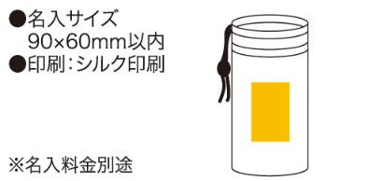
提 案 書

ソロア 保冷温ドリンクケース |  | 参考上代 | ¥240 | 販売価格
 |  | （税別） |  | （税別）
【JAN】 | 4562121883871
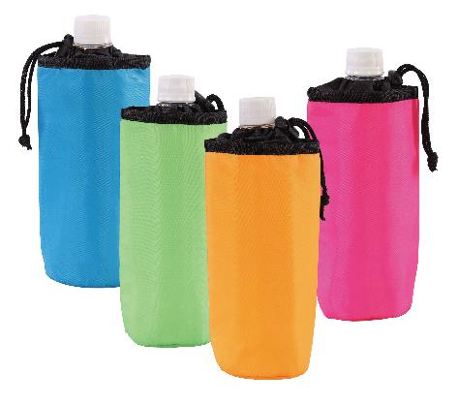 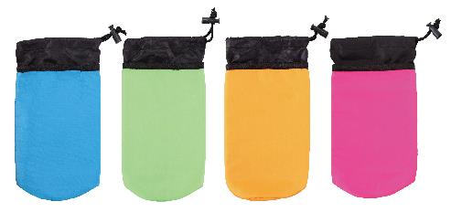 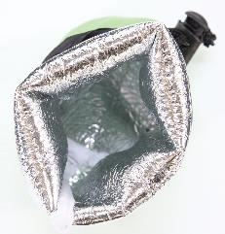 |  |  | 【商品番号】 6313 【本体サイズ】 φ80×220mm・13ｇ 【パッケージサイズ】 220×15×145mm・14ｇ 【個装形態】 ポリ袋入 【色・柄】 ブルー・グリーン・オレンジ・ピンク（色指定可） 【材質】 ポリエステル・アルミ蒸着フィルム 【入数】 200 【商品説明】 保冷にも保温にも使える500mlペットボトル用ドリンクケース 【生産国】 中国

